Datos personales
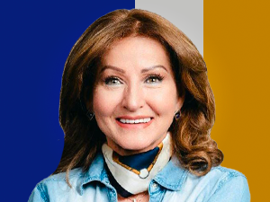

Nombres: | María Teresa del Carmen
Apellidos: | Pasquel Andrade
Facebook: | https://www.facebook.com/profile.php?id=100094224790127
Twitter: | @MaTeresaP25
Descripción:

